Vejledning
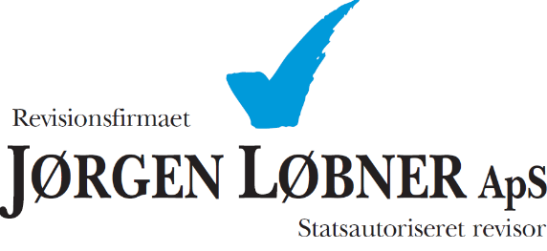

 | Besøg loebner.dk

Fradrag for elafgift - vejledning

Start med at indtaste virksomhedens navn mv.

Feltet periode udfyldes med samme periode, som perioden på elregningen.
Hvis elafgift beregnes på baggrund af flere elregningen, udflydes den samlede periode som elregningerne dækker.

Faktura beløb incl. moms og det samlede antal kWh timer for perioden indtastes.

Hvis elafgift beregnes på baggrund af flere elregningen, sammenlægges faktura beløb incl. moms og samlede kWh i felterne.

Arket beregner nu selv elafgiften for den valgte periode.

Til sidst tjekkes afstemningen til bogføringen.

